地域プロジェクト全体像
令和4年度 統括団体による文化芸術需要回復・地域活性化事業（アートキャラバン２）
地域連携型「JAPAN LIVE YELL project」 実施計画書
地域プロジェクトの全体像

 |  |  |  | クリーム色のセルをご記入ください。

応募団体名
代表者職・氏名
担当部署
担当者職・氏名
所在地 |  |  | （〒 － ）
TEL
土日祝日に連絡のつく電話番号
E-mail

地域番号 | 都道府県 | - | 地域プロジェクト名称 | 運営体制 | 地域プロジェクト概要 | 参加人数
...

地域企画一覧
令和4年度 統括団体による文化芸術需要回復・地域活性化事業（アートキャラバン２）
地域連携型「JAPAN LIVE YELL project」 実施計画書
地域企画一覧
 |  |  |  | クリーム色のセルをご記入ください。
 |  |  |  | 赤い三角のついたセルにポインターを乗せると、コメント機能で記入要領が表示されます。 |  |  |  |  |  |  | ↓合計 | ↓合計 | ↓合計 | この企画の支援根拠（複数選択可）
 |  |  |  |  |  |  |  |  |  |  | 0 | 0 | 0 | 1 | 2 | 3 | 4 | 5 | 6 | 7 | 8
地域番号 | 都道府県 | 企画番号 | 団体名（企画主催） | 企画名 | 企画概要（日時、演目、団体・出演者、内容） | 実施時期 （開始日） | 実施時期 （終了日） | 実施回数 | 実施場所 （市町村） | 実施会場 | 収容席数 （キャパ） | 鑑賞者・体験者数 | 出演者・スタッフ数 | スタート アップ | 地域人材 育成・活用 | 芸術 多様性 | 戦略的 小規模企画 | 共通目的 事業 | 過疎・ 市場縮小 | コロナ 影響 | その他
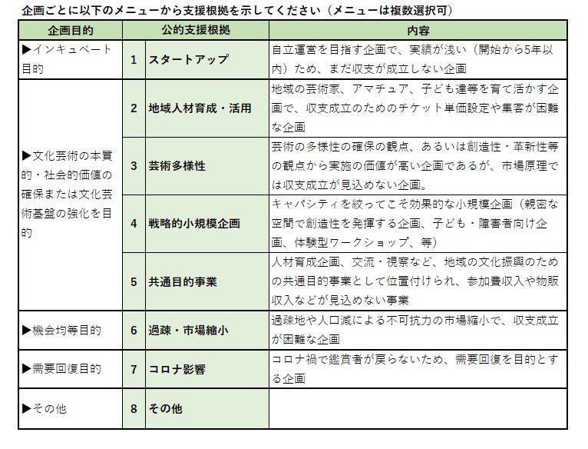
1 |  | 1 |  |  | 【共通企画・経費】
1 |  | 2 |  |  | 日時： 演目： 団体・出演者： 内容：
1 |  | 3 |  |  | 日時： 演目： 団体・出演者： 内容：
1 |  | 4 |  |  | 日時： 演目： 団体・出演者： 内容：
1 |  | 5 |  |  | 日時： 演目： 団体・出演者： 内容：
...

内訳書2-1
・実施エリア、団体名、企画名は自動転記されます。
・「一式」で計上するものは、【内訳】の欄に内容・内訳を記載ください。
・「完全委託企画」「買取公演」は「委託費」にで計上してください（募集案内参照）。
・一般管理費は区分「委託費」、費目「委託費」を選んで、内訳に「一般管理費」と記入ください。
・同一団体への支払額の割合（最大値）を確認するため、クリーム色のセルに入力してください。 （合計支払額と割合は自動計算されます）
・「収入の部」にはチケット収入・他の助成金など全て記入ください。
・「芸文振助成額」は、収入欄に 【企画毎】 に分けて記入ください。
・「芸文振助成額」も入力した上で、収支を一致させてください。収支の合計は、収入欄の下の「内訳書 集計表」で確認できます。
...
 | 0

 |  | 支出合計 |  | 芸文振助成額計
 |  | 0 |  | 0
 |  |  |  |  |  |  |  |  |  |  |  |  |  |  | （単位：円）
精算実施団体名 を記入 | No | 区分 | 費目 | 内 訳 | （単価） | × | （数量） | （単位） | × | （数量） | （単位） | ＋ | （調整額） | ＝ | (金額) | 支払合計金額が最大の支払先
 | 1 |  |  |  |  |  |  |  |  |  |  |  |  |  | 0 |  | ← 支払合計金額が一番大きな支払先への経費に✔を入れてください。費目が複数に分かれる場合は全ての費目に✔を入れてください（✔はコピペ可）
 | 2 |  |  |  |  |  |  |  |  |  |  |  |  |  | 0
 | 3 |  |  |  |  |  |  |  |  |  |  |  |  |  | 0
 | 4 |  |  |  |  |  |  |  |  |  |  |  |  |  | 0
 | 5 |  |  |  |  |  |  |  |  |  |  |  |  |  | 0
 | 6 |  |  |  |  |  |  |  |  |  |  |  |  |  | 0
 | 7 |  |  |  |  |  |  |  |  |  |  |  |  |  | 0
 | 8 |  |  |  |  |  |  |  |  |  |  |  |  |  | 0 |  | ▼支払先団体名を記入
 | 9 |  |  |  |  |  |  |  |  |  |  |  |  |  | 0
...
 |  |  |  |  |  |  |  |  |  |  |  |  |  |  | 0
 |  |  |  |  |  |  |  |  |  |  |  |  |  |  | 0
 |  |  |  |  |  |  |  |  |  |  |  |  |  |  | 0
 |  |  |  |  |  |  |  |  |  |  |  |  |  |  | 0
...
行が不足する場合は、事務局までお問合せください（行の追加は不可）。
 |  |  |  |  |  |  |  |  |  |  |  |  |  |  | （単位：円）
 |  |  |  |  |  |  |  |  |  |  | （単位） | ＋ | （調整額） | ＝ | (金額)
 |  |  |  |  |  |  |  |  |  |  |  |  |  |  | 0
 |  |  |  |  |  |  |  |  |  |  |  |  |  |  | 0
 |  |  |  |  |  |  |  |  |  |  |  |  |  |  | 0
 |  |  |  |  |  |  |  |  |  |  |  |  |  |  | 0
 |  |  |  |  |  |  |  |  |  |  |  |  |  |  | 0
 |  |  |  |  |  |  |  |  |  |  |  |  |  |  | 0
 |  |  |  |  |  |  |  |  |  |  |  |  |  |  | 0
 |  |  |  |  |  |  |  |  |  |  |  |  |  |  | 0
 |  |  |  |  |  |  |  |  |  |  |  |  |  |  | 0
 |  |  |  |  |  |  |  |  |  |  |  |  |  |  | 0
 |  |  |  |  |  |  |  |  |  |  |  |  |  |  | 0
 |  |  |  |  |  |  |  |  |  |  |  |  |  |  | 0
 |  |  |  |  |  |  |  |  |  |  |  |  |  |  | 0
 |  |  |  |  |  |  |  |  |  |  |  |  |  |  | 0
 |  |  |  |  |  |  |  |  |  |  |  |  |  |  | 0
...

【原則記入不要】内訳書1-1
原則記入不要(自動反映) ※仕入控除税額のみ該当がある場合は要記入
#REF!
 | 【内訳書1】 |  |  |  |  |  |  |  |  |  |  | 企画ごとの収支比較の参照シートです
 | （収入の部）
 | 区 分 |  | 地域番号 | 予算額合計 | 1
 |  |  | 内訳書 |  | 2-1
 |  |  | 実施地域
 |  |  | 企画番号 |  | 1 | 2 | 3 | 4 | 5 | 6 | 7 | 8 | 9 | 10 | 11 | 12 | 13
 |  |  | 収容客席数 | 0 | 0 | 0 | 0 | 0 | 0 | 0 | 0 | 0 | 0 | 0 | 0 | 0 | 0
 | 申請者自己負担金 |  |  | 0 | 0 | 0 | 0 | 0 | 0 | 0 | 0 | 0 | 0 | 0 | 0 | 0 | 0
 | 共催者等負担金 |  |  | 0 | 0 | 0 | 0 | 0 | 0 | 0 | 0 | 0 | 0 | 0 | 0 | 0 | 0
 | 自己収入 | 寄附金・協賛金 |  | 0 | 0 | 0 | 0 | 0 | 0 | 0 | 0 | 0 | 0 | 0 | 0 | 0 | 0
 |  | 補助金・助成金 |  | 0 | 0 | 0 | 0 | 0 | 0 | 0 | 0 | 0 | 0 | 0 | 0 | 0 | 0
...

